Hoja1
ruptura de mangueras | fuga de liquido hidraulico | 3
daños de los cilindros | fuga de liquido hidraulico | 8
daños de los sellos de los gatos hidraulicos | fuga de liquido hidraulico | 5
daño de los pasadores de la estructura metalica | sonido en partes moviles | 2
daño de motor electrico | ruido en el motor electrico | 25
daño de bomba hidraulica | elevador no sube | 15
reles quemados | elevador no sube | 1

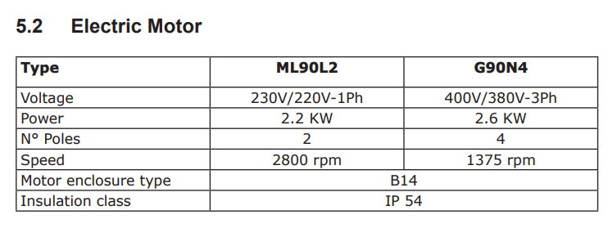

bomba | 1
motor | 1
mangueras | 14
cilindros | 4
sellos | 6
reles | 8
 |  |  |  |  | FRECUENCIA( FF ) | 6 | 18 | 24 | 30 | 36 | 42 | 48 | 54 | 60 | 66 | 72 | 78 | 84 | 90 | 96 | 102 | 108 | 114 | 120 | 126 | 132 | 138 | 144 | 150 | 156 | 162 | 168 | 174 | 180 | 186 | 192 | 198 | 204 | 210 | 216 | 222 | 228 | 234 | 240
 |  |  |  |  |  | 5 | 15 | 20 | 25 | 30 | 35 | 40 | 45 | 50 | 55 | 60 | 65 | 70 | 75 | 80 | 85 | 90 | 95 | 100 | 105 | 110 | 115 | 120 | 125 | 130 | 135 | 140 | 145 | 150 | 155 | 160 | 165 | 170 | 175 | 180 | 185 | 190 | 195 | 200
6 meses | 26 |  |  |  |  | 4 | 12 | 16 | 20 | 24 | 28 | 32 | 36 | 40 | 44 | 48 | 52 | 56 | 60 | 64 | 68 | 72 | 76 | 80 | 84 | 88 | 92 | 96 | 100 | 104 | 108 | 112 | 116 | 120 | 124 | 128 | 132 | 136 | 140 | 144 | 148 | 152 | 156 | 160
semanas en el año | 52 |  |  |  |  | 3 | 9 | 12 | 15 | 18 | 21 | 24 | 27 | 30 | 33 | 36 | 39 | 42 | 45 | 48 | 51 | 54 | 57 | 60 | 63 | 66 | 69 | 72 | 75 | 78 | 81 | 84 | 87 | 90 | 93 | 96 | 99 | 102 | 105 | 108 | 111 | 114 | 117 | 120
bomba | 2 |  |  |  |  | 2 | 6 | 8 | 10 | 12 | 14 | 16 | 18 | 20 | 22 | 24 | 26 | 28 | 30 | 32 | 34 | 36 | 38 | 40 | 42 | 44 | 46 | 48 | 50 | 52 | 54 | 56 | 58 | 60 | 62 | 64 | 66 | 68 | 70 | 72 | 74 | 76 | 78 | 80
motor | 2 |  |  |  |  | 1 | 3 | 4 | 5 | 6 | 7 | 8 | 9 | 10 | 11 | 12 | 13 | 14 | 15 | 16 | 17 | 18 | 19 | 20 | 21 | 22 | 23 | 24 | 25 | 26 | 27 | 28 | 29 | 30 | 31 | 32 | 33 | 34 | 35 | 36 | 37 | 38 | 39 | 40
mangueras | 28 |  |  |  |  |  | 3 | 4 | 5 | 6 | 7 | 8 | 9 | 10 | 11 | 12 | 13 | 14 | 15 | 16 | 17 | 18 | 19 | 20 | 21 | 22 | 23 | 24 | 25 | 26 | 27 | 28 | 29 | 30 | 31 | 32 | 33 | 34 | 35 | 36 | 37 | 38 | 39 | 40
cilindros | 8 |  |  |  |  |  | CONCECUENCIA( C )
sellos | 12
reles | 16 |  |  |  |  |  |  |  |  |  |  |  |  |  |  |  |  |  |  |  | ( NC ) Area de sistemas no criticos
 |  |  |  |  |  |  |  |  |  |  |  |  |  |  |  |  |  |  |  |  | ( MC ) Area de sistemas de media criticidad
 |  |  |  |  |  |  |  |  |  |  |  |  |  |  |  |  |  |  |  |  | ( C ) Area de sistema criticos

FRECUENCIA DE FALLA (FF) | Mayor de 15 fallas año | 6
 | Entre 8 y 14 fallas año | 4
 | Entre 3 y 7 fallas año | 2
 | Menos de 2 fallas año | 1
IMPACTO OPERACIONAL (IO) | Perdidas de produccion superiores a 75% | 10
 | Perdidas de produccion entre 50 y 74 % | 7
 | Perdidas de produccion entre 25 y 49 % | 3
 | Perdidas de produccion entre 1 y 24 % | 1
FEXIBILIDAD OPERACIONAL (FO) | No cuanta con unidades de reserva | 10
 | Se cuenta con unidades de reserva para cubrir operaciones de mantenimiento | 5
 | se cuenta con unidades de reserva en linea | 1
COSTOS DE MANTENIMIENTO (CM) | Costos de mantenimiento superiores a : $ 1.000.000 | 10
 | Costos de mantenimiento entre $100.000 y $999.000 | 5
 | Costos de mantenimiento menores de: $99.000 | 1
SEGURIDAD Y MEDIO AMBIENTE (SMA) | Riesgo alto de perdida de vida, daños graves y salud personal | 10
 | Riesgo medio de perdida de vida, daños graves y salud personal | 5
 | Riesgo abajo de perdida de vida, daños graves y salud personal | 1

Subsistemas | FF | IO | FO | CM | SMA
bomba | 1 | 7 | 1 | 10 | 5
motor | 1 | 7 | 1 | 10 | 5
mangueras | 6 | 5 | 1 | 5 | 10
cilindros | 4 | 10 | 1 | 10 | 10
sellos | 4 | 7 | 1 | 5 | 5
reles | 6 | 1 | 1 | 1 | 10

Subsistemas | FF | C | CTR
bomba | 1 | 23 | 23
motor | 1 | 23 | 23
mangueras | 6 | 21 | 126
cilindros | 4 | 31 | 124
sellos | 4 | 18 | 72
reles | 6 | 13 | 78

Subsistemas | CTR | Estado
bomba | 23 | NC
motor | 23 | NC
mangueras | 126 | C
cilindros | 124 | C
sellos | 72 | MC
reles | 78 | MC

